My Sheet
Links | Name | Price | Old Price | Percent | Sold | Location | Image
https://shopee.vn/Apple-iPhone-14-Pro-128GB-i.88201679.18149587079?sp_atk=c8e1a334-2167-44a0-bc17-0fb83612b76e&xptdk=c8e1a334-2167-44a0-bc17-0fb83612b76e | Apple iPhone 14 Pro 128GB | ₫26.890.000 | ₫30.990.000 | 13% | 220 | TP. Hồ Chí Minh | 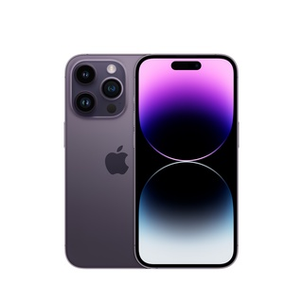
https://shopee.vn/-Mã-ELAP01-giảm-5-đơn-3TR-Apple-iPhone-14-128GB-i.88201679.20949586482?sp_atk=973a0a28-abd8-436e-adcb-d73d8251c6be&xptdk=973a0a28-abd8-436e-adcb-d73d8251c6be | [Mã ELAP01 giảm 5% đơn 3TR] Apple iPhone 14 128GB | ₫20.490.000 | ₫24.990.000 | 18% | 57 | TP. Hồ Chí Minh | 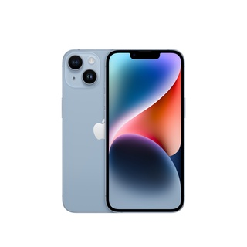
https://shopee.vn/-Mã-ELAAR4-giảm-4-tối-đa-1TR2-Apple-iPhone-14-Pro-Max-Chính-hãng-VN-A-i.308461157.19149804782?sp_atk=bdfe84d3-2dfc-4d88-920a-832172228536&xptdk=bdfe84d3-2dfc-4d88-920a-832172228536 | [Mã ELAAR4 giảm 4% tối đa 1TR2] Apple iPhone 14 Pro Max Chính hãng VN/A | ₫30.590.000 - ₫33.090.000 | 0 | 14% | 431 | Hà Nội | 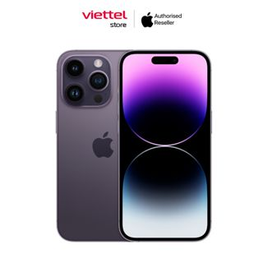
https://shopee.vn/-Mã-ELAAR4-giảm-4-tối-đa-1TR2-Apple-iPhone-14-Pro-Max-128GB-i.288286284.21449891249?sp_atk=bcd85674-1206-4047-82fd-7acaee04c11b&xptdk=bcd85674-1206-4047-82fd-7acaee04c11b | [Mã ELAAR4 giảm 4% tối đa 1TR2] Apple iPhone 14 Pro Max 128GB | ₫30.540.000 - ₫30.740.000 | 0 | 22% | 270 | TP. Hồ Chí Minh | 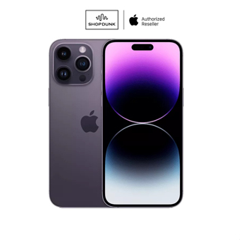
https://shopee.vn/-Mã-ELAAR4-giảm-4-tối-đa-1TR2-Điện-thoại-Apple-iPhone-14-Pro-128GB-Chính-hãng-VN-i.487028617.19052718489?sp_atk=d1f3ad3e-94e3-4cbf-861e-15971f5a20b2&xptdk=d1f3ad3e-94e3-4cbf-861e-15971f5a20b2 | [Mã ELAAR4 giảm 4% tối đa 1TR2] Điện thoại Apple iPhone 14 Pro 128GB - Chính hãng VN | ₫26.990.000 - ₫28.690.000 | 0 | 25% | 6 | TP. Hồ Chí Minh | 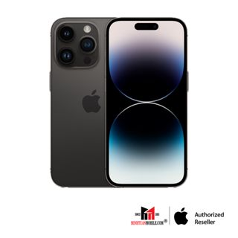
https://shopee.vn/Apple-iPhone-14-Plus-512-GB-i.88201679.21949584138?sp_atk=95428ec9-ed4f-4f7e-9b64-dde886c4ea6f&xptdk=95428ec9-ed4f-4f7e-9b64-dde886c4ea6f | Apple iPhone 14 Plus 512 GB | ₫27.290.000 | ₫36.990.000 | 26% | 3 | TP. Hồ Chí Minh
https://shopee.vn/-Mã-ELAAR4-giảm-4-tối-đa-1TR2-Apple-iPhone-14-Pro-256GB-i.288286284.18849883953?sp_atk=dbe25939-1ca1-4241-bd01-0267a13b55da&xptdk=dbe25939-1ca1-4241-bd01-0267a13b55da | [Mã ELAAR4 giảm 4% tối đa 1TR2] Apple iPhone 14 Pro 256GB | ₫30.590.000 | ₫37.990.000 | 19% | 50 | TP. Hồ Chí Minh | 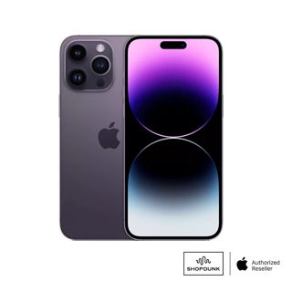
https://shopee.vn/-Mã-ELAP500K-giảm-8-đơn-500K-Apple-iPhone-14-Plus-128GB-i.88201679.21449586563?sp_atk=504abdbc-ece7-4b67-ba90-ac37dcfa31d8&xptdk=504abdbc-ece7-4b67-ba90-ac37dcfa31d8 | [Mã ELAP500K giảm 8% đơn 500K] Apple iPhone 14 Plus 128GB | ₫22.790.000 | ₫27.990.000 | 19% | 37 | TP. Hồ Chí Minh
https://shopee.vn/-Mã-ELAAR4-giảm-4-tối-đa-1TR2-Điện-thoại-Apple-iPhone-14-Pro-Max-128GB-Chính-hãng-VN-A-i.487028617.19252730331?sp_atk=893a6cf8-5c60-4356-acdc-c72aad38d1a2&xptdk=893a6cf8-5c60-4356-acdc-c72aad38d1a2 | [Mã ELAAR4 giảm 4% tối đa 1TR2] Điện thoại Apple iPhone 14 Pro Max 128GB - Chính hãng VN/A | ₫30.490.000 - ₫30.590.000 | 0 | 22% | 4 | TP. Hồ Chí Minh | 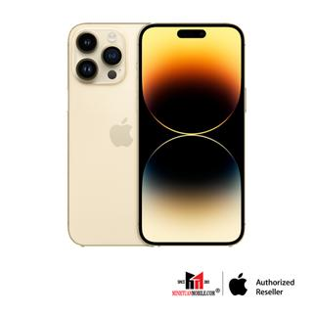
https://shopee.vn/-Mã-ELAAR4-giảm-4-tối-đa-1TR2-Apple-iPhone-14-Pro-Max-256GB-i.288286284.21449892420?sp_atk=20e15e58-80af-4a8f-a4b3-e61c243734b9&xptdk=20e15e58-80af-4a8f-a4b3-e61c243734b9 | [Mã ELAAR4 giảm 4% tối đa 1TR2] Apple iPhone 14 Pro Max 256GB | ₫33.240.000 | ₫40.990.000 | 19% | 73 | TP. Hồ Chí Minh | 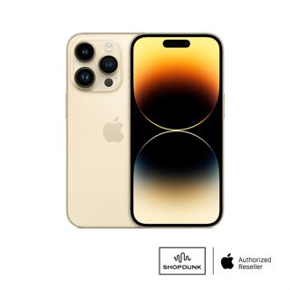
https://shopee.vn/Apple-iPhone-14-Pro-Max-128GB-i.88201679.21649786963?sp_atk=1b6b958c-e958-4f29-9a23-4950ff9d80a7&xptdk=1b6b958c-e958-4f29-9a23-4950ff9d80a7 | Apple iPhone 14 Pro Max 128GB | ₫29.590.000 - ₫29.990.000 | 0 | 0% | 392 | TP. Hồ Chí Minh
https://shopee.vn/Apple-iPhone-14-Pro-Chính-hãng-VN-A-i.308461157.18349810049?sp_atk=87465c54-17b7-4ece-a5da-0a87ac2525cb&xptdk=87465c54-17b7-4ece-a5da-0a87ac2525cb | Apple iPhone 14 Pro Chính hãng VN/A | ₫28.290.000 - ₫41.390.000 | 0 | 13% | 90 | Hà Nội | 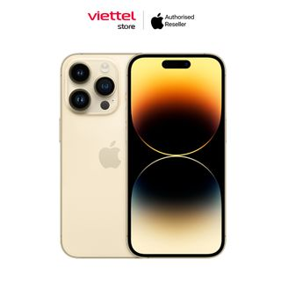
https://shopee.vn/Ốp-Điện-Thoại-Nillkin-Bằng-TPU-PC-Siêu-Mỏng-Mặt-Nhám-Chống-Sốc-Dấu-Vân-Tay-Cho-iPhone-14-i.100256821.19544593626?sp_atk=514a8600-9fce-4914-9d56-6891f306fa81&xptdk=514a8600-9fce-4914-9d56-6891f306fa81 | Ốp Điện Thoại Nillkin Bằng TPU + PC Siêu Mỏng Mặt Nhám Chống Sốc / Dấu Vân Tay Cho iPhone 14 | ₫135.000 | ₫208.000 | 35% | 1 | Nước ngoài | 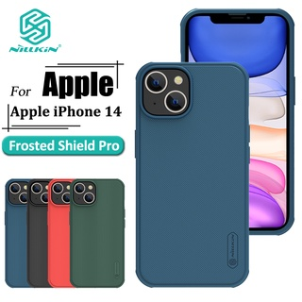
https://shopee.vn/-Mã-ELAAR4-giảm-4-tối-đa-1TR2-Apple-iPhone-14-Pro-128GB-i.288286284.16686350757?sp_atk=84f6c6d3-5bf2-4d0f-a889-806561514328&xptdk=84f6c6d3-5bf2-4d0f-a889-806561514328 | [Mã ELAAR4 giảm 4% tối đa 1TR2] Apple iPhone 14 Pro 128GB | ₫28.190.000 | ₫35.990.000 | 22% | 57 | TP. Hồ Chí Minh | 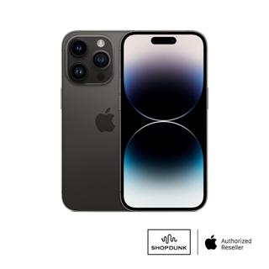
https://shopee.vn/Ốp-Iphone-Chống-Sốc-Trong-Suốt-In-Theo-Yêu-Cầu-Kiểu-2-M-CASE-iphone-11-Pro-Max-12-Pro-Max-13-Pro-Max-14-Pro-Max-i.185445283.22320791033?sp_atk=54199ad6-bffd-42e4-9e7b-c1a5fec85941&xptdk=54199ad6-bffd-42e4-9e7b-c1a5fec85941 | Ốp Iphone Chống Sốc Trong Suốt In Theo Yêu Cầu Kiểu 2 M CASE iphone 11 Pro Max / 12 Pro Max/ 13 Pro Max / 14 Pro Max | ₫220.000 | 0 | 0% |  | TP. Hồ Chí Minh | 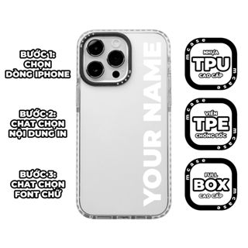
https://shopee.vn/Bao-da-điện-thoại-NILLKIN-nắp-lật-chống-sốc-có-ngăn-giữ-thẻ-thích-hợp-cho-iPhone-14-i.100256821.16085733762?sp_atk=0fa9a4f4-9b3d-4968-ad49-88489726c93f&xptdk=0fa9a4f4-9b3d-4968-ad49-88489726c93f | Bao da điện thoại NILLKIN nắp lật chống sốc có ngăn giữ thẻ thích hợp cho iPhone 14 | ₫201.000 | ₫309.000 | 35% | 1 | Nước ngoài | 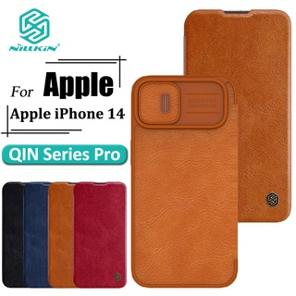
https://shopee.vn/Ốp-điện-thoại-BASEUS-gel-silica-nam-châm-thích-hợp-cho-iPhone-14-pro-max-2022-14-plus-i.131195741.20447693830?sp_atk=8fbbb539-c6f6-4842-ab1d-67a561dedfc6&xptdk=8fbbb539-c6f6-4842-ab1d-67a561dedfc6 | Ốp điện thoại BASEUS gel silica nam châm thích hợp cho iPhone 14 pro max 2022 14 plus | ₫179.000 - ₫269.000 | 0 | 50% | 123 | Nước ngoài | 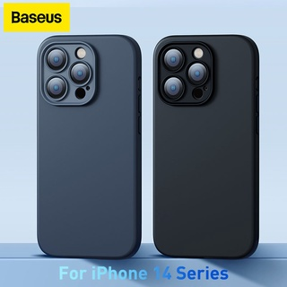
https://shopee.vn/Ốp-điện-thoại-KOOSUK-silicone-dẻo-bóng-thời-trang-thích-hợp-cho-iPhone-14-Pro-Max-Plus-i.199612001.21344143113?sp_atk=7fe4750d-d6d7-4b64-8803-80a5e1fbc5fc&xptdk=7fe4750d-d6d7-4b64-8803-80a5e1fbc5fc | Ốp điện thoại KOOSUK silicone dẻo bóng thời trang thích hợp cho iPhone 14 Pro Max Plus | ₫31.800 | ₫53.000 | 40% | 2 | Nước ngoài | 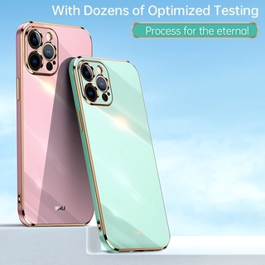
https://shopee.vn/Ốp-điện-thoại-NILLKIN-bằng-TPU-PC-siêu-mỏng-mặt-nhám-chống-sốc-vân-tay-thích-hợp-cho-iPhone-14-Pro-i.100256821.18744613409?sp_atk=5eb9dbed-499f-46ef-a64c-aec9a8c4c6bb&xptdk=5eb9dbed-499f-46ef-a64c-aec9a8c4c6bb | Ốp điện thoại NILLKIN bằng TPU + PC siêu mỏng mặt nhám chống sốc/vân tay thích hợp cho iPhone 14 Pro | ₫135.000 | ₫208.000 | 35% | 10 | Nước ngoài | 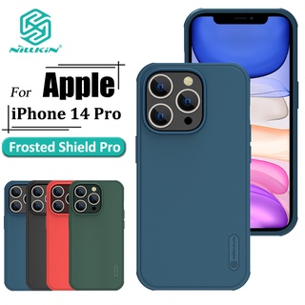
https://shopee.vn/-Mã-ELMALL5-giảm-5-tối-đa-500K-Ốp-Lưng-UAG-CIVILIAN-Cho-iPhone-14-6.1-INCH--i.241319331.18447686834?sp_atk=8d8f331f-48ad-4c5c-b21d-a07589d5ee38&xptdk=8d8f331f-48ad-4c5c-b21d-a07589d5ee38 | [Mã ELMALL5 giảm 5% tối đa 500K] Ốp Lưng UAG CIVILIAN Cho iPhone 14 [6.1 INCH] | ₫960.000 | ₫1.200.000 | 20% |  | TP. Hồ Chí Minh | 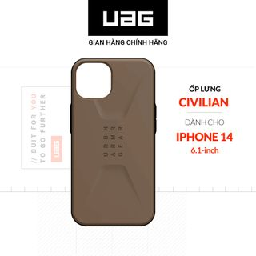
https://shopee.vn/Ốp-điện-thoại-Nillkin-bằng-TPU-PC-chống-sốc-có-nắp-trượt-bảo-vệ-camera-thích-hợp-cho-iPhone-14-Pro-Max-i.100256821.18644623264?sp_atk=e8eb4f83-f021-42c6-a7fc-4fdeeb7e8e32&xptdk=e8eb4f83-f021-42c6-a7fc-4fdeeb7e8e32 | Ốp điện thoại Nillkin bằng TPU + PC chống sốc có nắp trượt bảo vệ camera thích hợp cho iPhone 14 Pro Max | ₫206.000 | ₫317.000 | 35% | 3 | Nước ngoài | 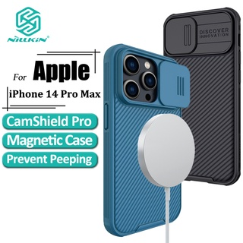
https://shopee.vn/Ốp-Điện-Thoại-Nillkin-Bằng-TPU-Mềm-Trong-Suốt-Siêu-Mỏng-Hít-Nam-Châm-Có-Túi-Khí-Chống-Sốc-Cho-iPhone-14-i.100256821.21545893135?sp_atk=8b8e99ae-f28b-40ca-bd81-75a1ce2e7af0&xptdk=8b8e99ae-f28b-40ca-bd81-75a1ce2e7af0 | Ốp Điện Thoại Nillkin Bằng TPU Mềm Trong Suốt Siêu Mỏng Hít Nam Châm Có Túi Khí Chống Sốc Cho iPhone 14 | ₫166.000 | ₫255.000 | 35% | 2 | Nước ngoài | 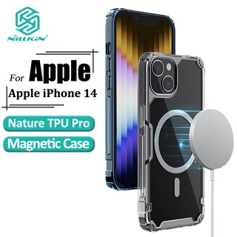
https://shopee.vn/Ốp-Điện-Thoại-Nillkin-Bằng-Da-Nắp-Lật-Chống-Sốc-Kèm-Ngăn-Đựng-Thẻ-Cho-iPhone-14-Pro-Giá-Đỡ-i.100256821.20447514870?sp_atk=a94d9cd1-ac88-4da1-88ed-2a1633c17a8b&xptdk=a94d9cd1-ac88-4da1-88ed-2a1633c17a8b | Ốp Điện Thoại Nillkin Bằng Da Nắp Lật Chống Sốc Kèm Ngăn Đựng Thẻ Cho iPhone 14 Pro Giá Đỡ | ₫201.000 | ₫309.000 | 35% |  | Nước ngoài | 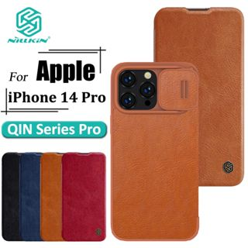
https://shopee.vn/-Mã-BMLTA50-giảm-đến-50K-Ốp-Lưng-IPhone-14-14-Plus-14-Pro-14-Pro-Max-RINGKE-Silicone-i.795980204.19644167312?sp_atk=f25124dc-9c9b-490a-bc94-ac077d8cb573&xptdk=f25124dc-9c9b-490a-bc94-ac077d8cb573 | [Mã BMLTA50 giảm đến 50K] Ốp Lưng IPhone 14/14 Plus/14 Pro/14 Pro Max RINGKE Silicone | ₫370.000 | 0 | 0% | 54 | TP. Hồ Chí Minh | 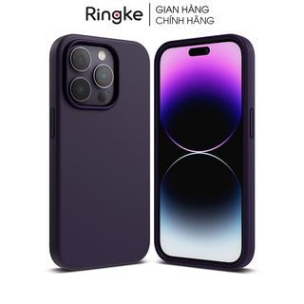
https://shopee.vn/-Mã-ELMALL5-giảm-5-tối-đa-500K-Ốp-Lưng-UAG-PATHFINDER-w-MAGSAFE-Cho-iPhone-14-6.1-INCH--i.241319331.21147685340?sp_atk=d6b71352-8dd1-4a98-82ed-c088fed7c268&xptdk=d6b71352-8dd1-4a98-82ed-c088fed7c268 | [Mã ELMALL5 giảm 5% tối đa 500K] Ốp Lưng UAG PATHFINDER w MAGSAFE Cho iPhone 14 [6.1 INCH] | ₫1.120.000 | ₫1.400.000 | 20% | 1 | TP. Hồ Chí Minh | 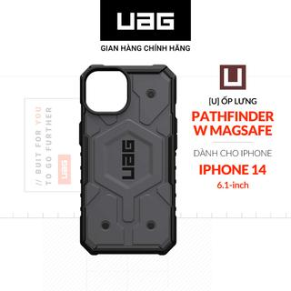
https://shopee.vn/Ốp-điện-thoại-ESR-phong-cách-quân-đội-chống-trầy-xước-thích-hợp-cho-iPhone-14-14Plus-14-Pro-14-Promax-i.242922023.18238249878?sp_atk=0afa61f7-259b-45d9-afba-1feb1b3cda4e&xptdk=0afa61f7-259b-45d9-afba-1feb1b3cda4e | Ốp điện thoại ESR phong cách quân đội chống trầy xước thích hợp cho iPhone 14/ 14Plus/ 14 Pro/ 14 Promax | ₫239.099 | ₫478.198 | 50% | 49 | Nước ngoài | 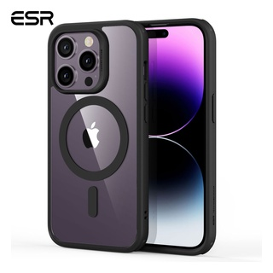
https://shopee.vn/Kính-cường-lực-điện-thoại-NILLKIN-9H-bảo-vệ-màn-hình-chống-nhìn-trộm-trầy-xước-cháy-nổ-thích-hợp-cho-iPhone-14-14-Plus-i.100256821.18544855774?sp_atk=58b8809f-4a71-4a73-b495-f557e7f13b8c&xptdk=58b8809f-4a71-4a73-b495-f557e7f13b8c | Kính cường lực điện thoại NILLKIN 9H bảo vệ màn hình chống nhìn trộm trầy xước cháy nổ thích hợp cho iPhone 14 14 Plus | ₫176.000 | ₫271.000 | 35% | 2 | Nước ngoài | 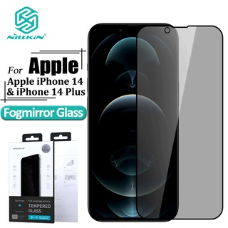
https://shopee.vn/Set-kính-cường-lực-bảo-vệ-camera-và-màn-hình-2-trong-1-NILLKIN-kèm-phụ-kiện-thích-hợp-cho-iPhone-14-i.100256821.21145918042?sp_atk=252b6725-05ca-475b-9e4c-b6610b6cee56&xptdk=252b6725-05ca-475b-9e4c-b6610b6cee56 | Set kính cường lực bảo vệ camera và màn hình 2 trong 1 NILLKIN kèm phụ kiện thích hợp cho iPhone 14 | ₫178.000 | ₫274.000 | 35% | 4 | Nước ngoài | 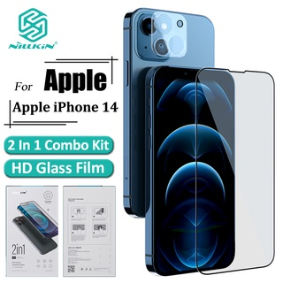
https://shopee.vn/-Mã-ELMALL5-giảm-5-tối-đa-500K-U-Ốp-Lưng-UAG-LUCENT-V2-W-Magsafe-Cho-iPhone-14-Plus-6.7-INCH--i.241319331.21347685174?sp_atk=32dd4d94-d9c9-45e0-8cda-da8419982fb3&xptdk=32dd4d94-d9c9-45e0-8cda-da8419982fb3 | [Mã ELMALL5 giảm 5% tối đa 500K] [U] Ốp Lưng UAG LUCENT V2 W Magsafe Cho iPhone 14 Plus [6.7 INCH] | ₫960.000 | ₫1.200.000 | 20% |  | TP. Hồ Chí Minh | 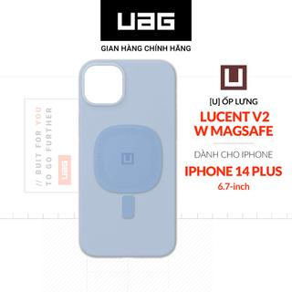
https://shopee.vn/Miếng-dán-mặt-sau-PPF-Full-viền-chống-xước-iphone-6-7-8plus-x-xs-11-11-Pro-Max-12-12promax-13-13promax-14-14plus-S-P-i.289826815.11839578548?sp_atk=d8c7f3af-5357-4fd8-803b-c5ee7426c6c8&xptdk=d8c7f3af-5357-4fd8-803b-c5ee7426c6c8 | Miếng dán mặt sau PPF Full viền chống xước iphone 6 7 8plus x xs 11 11 Pro Max 12 12promax 13 13promax 14 14plus S P | ₫16.900 - ₫19.900 | 0 | 32% | 1200 | TP. Hồ Chí Minh | 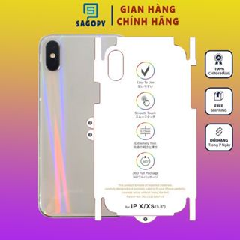
https://shopee.vn/Ốp-điện-thoại-NILLKIN-chống-sốc-có-vòng-đỡ-trượt-bảo-vệ-camera-thích-hợp-cho-iPhone-14-Pro-i.100256821.20449589009?sp_atk=09630f8f-f55e-40c0-9f5b-c77399ec9817&xptdk=09630f8f-f55e-40c0-9f5b-c77399ec9817 | Ốp điện thoại NILLKIN chống sốc có vòng đỡ trượt bảo vệ camera thích hợp cho iPhone 14 Pro | ₫254.000 | ₫391.000 | 35% | 5 | Nước ngoài | 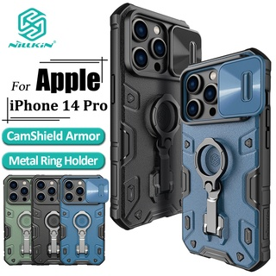
https://shopee.vn/Kính-cường-lực-Nillkin-9H-bảo-vệ-toàn-phần-chống-nhìn-trộm-thích-hợp-cho-iPhone-14-Pro-Max-i.100256821.20344585880?sp_atk=83932931-84f4-4d7d-a971-fa427d06bb47&xptdk=83932931-84f4-4d7d-a971-fa427d06bb47 | Kính cường lực Nillkin 9H bảo vệ toàn phần chống nhìn trộm thích hợp cho iPhone 14 Pro Max | ₫165.000 | ₫271.000 | 39% | 105 | Nước ngoài | 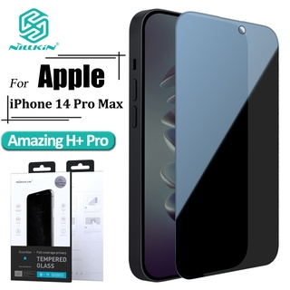
https://shopee.vn/Ốp-Điện-Thoại-Nillkin-Bằng-Da-Nắp-Lật-Chống-Sốc-Kèm-Ngăn-Đựng-Thẻ-Cho-iPhone-14-Pro-Max-Giá-Đỡ-i.100256821.10298011216?sp_atk=39c813ac-42a7-4bba-a9a8-8a8ee22a3bec&xptdk=39c813ac-42a7-4bba-a9a8-8a8ee22a3bec | Ốp Điện Thoại Nillkin Bằng Da Nắp Lật Chống Sốc Kèm Ngăn Đựng Thẻ Cho iPhone 14 Pro Max Giá Đỡ | ₫201.000 | ₫309.000 | 35% | 7 | Nước ngoài | 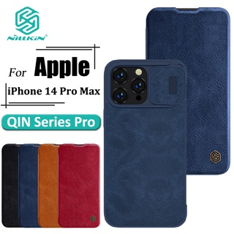
https://shopee.vn/-Mã-BMLTM50-giảm-đến-50K-Ốp-lưng-chống-sốc-cho-iPhone-14-Series-SEER-MAG-MATTE-BUTTERCASE-i.823116677.18345823516?sp_atk=c97bf6a0-c469-4cf0-97eb-2dd1c0859afa&xptdk=c97bf6a0-c469-4cf0-97eb-2dd1c0859afa | [Mã BMLTM50 giảm đến 50K] Ốp lưng chống sốc cho iPhone 14 Series SEER - MAG MATTE BUTTERCASE | ₫490.000 | 0 | 0% |  | TP. Hồ Chí Minh | 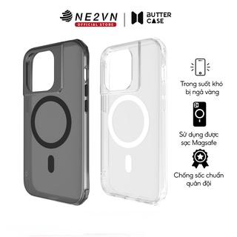
https://shopee.vn/Ugreen-Cốc-Sạc-Nhanh-USB-Type-C-4.0-3.0-QC-PD-20W-QC4.0-QC3.0-Cho-iPhone-14-13-12-8-Xiaomi-i.325696535.20442797538?sp_atk=e38c77e5-130f-49c4-8271-b3b6c0ffbd9a&xptdk=e38c77e5-130f-49c4-8271-b3b6c0ffbd9a | Ugreen Cốc Sạc Nhanh USB Type C 4.0 3.0 QC PD 20W QC4.0 QC3.0 Cho iPhone 14 13 12 8 Xiaomi | ₫168.000 - ₫450.000 | 0 | 32% | 24 | Nước ngoài | 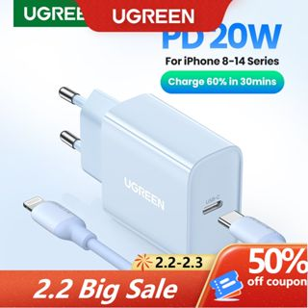
https://shopee.vn/Ốp-điện-thoại-NILLKIN-bằng-TPU-dẻo-trong-suốt-siêu-mỏng-có-túi-khí-chống-sốc-thích-hợp-cho-iPhone-14-i.100256821.21045121855?sp_atk=94b2969d-b6b6-4df3-b75b-91c677689599&xptdk=94b2969d-b6b6-4df3-b75b-91c677689599 | Ốp điện thoại NILLKIN bằng TPU dẻo trong suốt siêu mỏng có túi khí chống sốc thích hợp cho iPhone 14 | ₫107.000 | ₫165.000 | 35% | 3 | Nước ngoài | 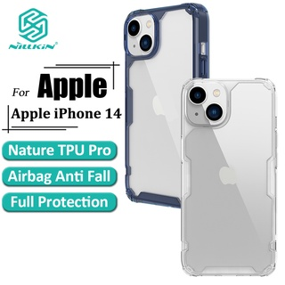
https://shopee.vn/ESR-Ốp-Điện-Thoại-Bảo-vệ-máy-ảnh-ốp-lưng-iphone-chống-sốc-Kính-Cường-Lực-Cứng-Viền-Mềm-Chống-Cho-iPhone-14-14Plus-14-Pro-14-Promax-i.242922023.18638249641?sp_atk=2918c489-a128-429d-8c68-52ab0e37af46&xptdk=2918c489-a128-429d-8c68-52ab0e37af46 | ESR Ốp Điện Thoại Bảo vệ máy ảnh ốp lưng iphone chống sốc Kính Cường Lực Cứng Viền Mềm Chống Cho iPhone 14 / 14Plus / 14 Pro / 14 Promax | ₫122.799 - ₫191.199 | 0 | 50% | 88 | Nước ngoài | 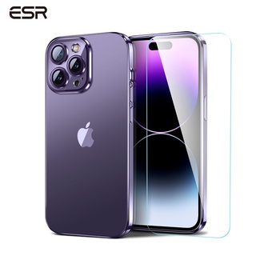
https://shopee.vn/-Mã-ELMALL5-giảm-5-tối-đa-500K-Ốp-Lưng-UAG-Essential-Armor-Magsafe-Cho-iPhone-14-PRO-6.1-INCH--i.241319331.21147685282?sp_atk=18d636aa-9b02-4faa-855d-f76a23017356&xptdk=18d636aa-9b02-4faa-855d-f76a23017356 | [Mã ELMALL5 giảm 5% tối đa 500K] Ốp Lưng UAG Essential Armor Magsafe Cho iPhone 14 PRO [6.1 INCH] | ₫800.000 | ₫1.000.000 | 20% |  | TP. Hồ Chí Minh | 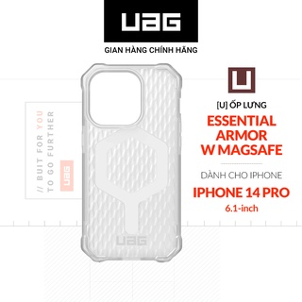
https://shopee.vn/Ốp-lưng-điện-thoại-tương-thích-cho-iPhone-14-Plus-14-Ringke-Fusion-pha-lê-tự-nhiên-trong-suốt-cứng-i.383734549.18142353694?sp_atk=88e1085c-942d-42dc-bd80-c93be77aa64b&xptdk=88e1085c-942d-42dc-bd80-c93be77aa64b | Ốp lưng điện thoại tương thích cho iPhone 14 Plus 14 Ringke Fusion pha lê tự nhiên trong suốt cứng | ₫386.100 | ₫429.000 | 10% |  | Hàn Quốc | 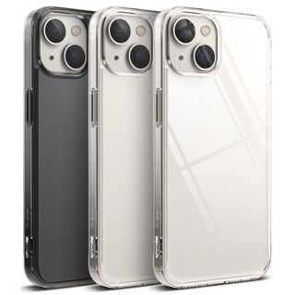
https://shopee.vn/Kính-Cường-Lực-NILLKIN-9H-Bảo-Vệ-Toàn-Màn-Hình-Chống-Trầy-Vân-Tay-Cho-iPhone-14-14-Plus-i.100256821.20244856989?sp_atk=a2986845-dc00-41d9-ad5a-9f03e4809fc3&xptdk=a2986845-dc00-41d9-ad5a-9f03e4809fc3 | Kính Cường Lực NILLKIN 9H Bảo Vệ Toàn Màn Hình Chống Trầy & Vân Tay Cho iPhone 14 / 14 Plus | ₫140.000 | ₫215.000 | 35% | 1 | Nước ngoài | 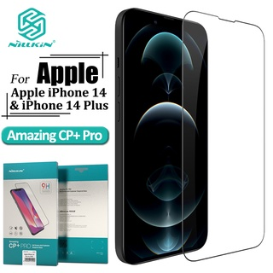
https://shopee.vn/Ugreen-Cáp-Sạc-Nhanh-QC4.0-PD20W-Cho-iPhone-14-Pro-Max-Xiaomi-Huawei-i.325696535.13586227234?sp_atk=fa82d481-2508-46de-95b5-8543984cae36&xptdk=fa82d481-2508-46de-95b5-8543984cae36 | Ugreen Cáp Sạc Nhanh QC4.0 PD20W Cho iPhone 14 Pro Max Xiaomi Huawei | ₫132.000 - ₫450.000 | 0 | 50% | 9 | Nước ngoài | 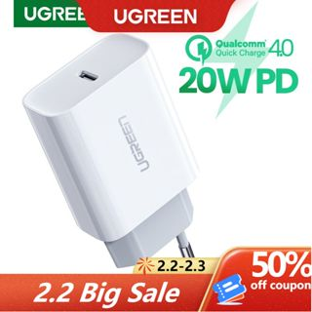
https://shopee.vn/2-Miếng-Dán-Cường-Lực-Baseus-Bảo-Vệ-Camera-Sau-Cho-iPhone-14-Pro-Max-2022-iPhone-13-Pro-Mini-i.82364307.12896126117?sp_atk=3607937f-207c-42f5-905e-5b7774ee1f8f&xptdk=3607937f-207c-42f5-905e-5b7774ee1f8f | 2 Miếng Dán Cường Lực Baseus Bảo Vệ Camera Sau Cho iPhone 14 Pro Max 2022 iPhone 13 Pro Mini | ₫85.900 - ₫89.900 | 0 | 40% | 194 | Nước ngoài | 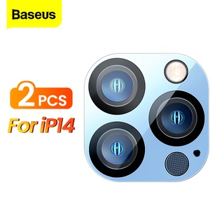
https://shopee.vn/Ốp-điện-thoại-Nillkin-bằng-silicon-chống-sốc-thích-hợp-cho-iPhone-14-Plus-i.100256821.16685824150?sp_atk=49b60ec8-0759-4794-aef9-1fa71cb70bf8&xptdk=49b60ec8-0759-4794-aef9-1fa71cb70bf8 | Ốp điện thoại Nillkin bằng silicon chống sốc thích hợp cho iPhone 14 Plus | ₫189.000 | ₫291.000 | 35% | 1 | Nước ngoài | 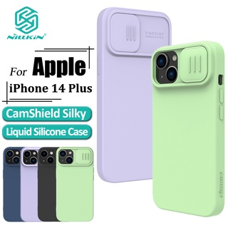
https://shopee.vn/-Mã-BMLTA50-giảm-đến-50K-Ốp-Lưng-IPhone-14-14-Plus-14-Pro-Max-RINGKE-Fusion-Magnetic-Matte-Clear-i.795980204.21144373646?sp_atk=7e96e2f1-bcf1-44c6-8f9a-5110fb786a5f&xptdk=7e96e2f1-bcf1-44c6-8f9a-5110fb786a5f | [Mã BMLTA50 giảm đến 50K] Ốp Lưng IPhone 14/14 Plus/14 Pro Max RINGKE Fusion Magnetic - Matte Clear | ₫550.000 | 0 | 0% | 10 | TP. Hồ Chí Minh | 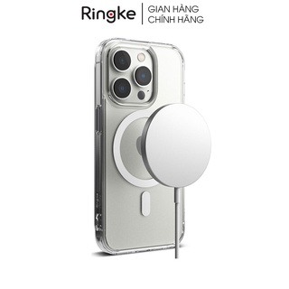
https://shopee.vn/Kính-Cường-Lực-HOCO-Bảo-Vệ-Màn-Hình-Điện-Thoại-G1-Cho-Iphone-14-Plus-Phone-14-Pro-Max-Phone-14-Phone-14-Pro-i.565106793.21347316302?sp_atk=d8e5f34b-7169-4ff5-b1f3-fd0c9d9ccea7&xptdk=d8e5f34b-7169-4ff5-b1f3-fd0c9d9ccea7 | Kính Cường Lực HOCO Bảo Vệ Màn Hình Điện Thoại G1 Cho Iphone 14 Plus / Phone 14 Pro Max / Phone 14 / Phone 14 Pro | ₫129.000 | ₫217.000 | 41% |  | Nước ngoài | 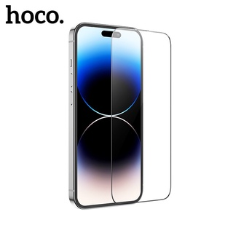
https://shopee.vn/Kính-cường-lực-Nillkin-bảo-vệ-camera-2-trong-1-kèm-phụ-kiện-thích-hợp-cho-iPhone-14-Pro-i.100256821.21946285794?sp_atk=0dd60d1b-3c24-4b89-aaa9-df79935bf441&xptdk=0dd60d1b-3c24-4b89-aaa9-df79935bf441 | Kính cường lực Nillkin bảo vệ camera 2 trong 1 kèm phụ kiện thích hợp cho iPhone 14 Pro | ₫178.000 | ₫274.000 | 35% | 1 | Nước ngoài | 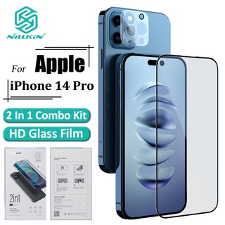
https://shopee.vn/Ốp-lưng-GUMAN-chống-bẩn-ngộ-nghĩnh-dễ-thương-đẹp-cho-iPhone-14-13-12-11-Pro-Max-SE-2020-X-XR-XS-8-7-ip-6S-6-Plus-Kute-B237-i.423904089.17008668456?sp_atk=e8b21a21-ad0c-442d-90a4-5889b29c8a1c&xptdk=e8b21a21-ad0c-442d-90a4-5889b29c8a1c | Ốp lưng GUMAN chống bẩn ngộ nghĩnh dễ thương đẹp cho iPhone 14 13 12 11 Pro Max SE 2020 X XR XS 8 7 ip 6S 6 Plus Kute B237 | ₫29.500 | ₫50.000 | 41% | 79 | Nước ngoài | 
https://shopee.vn/Kính-Cường-Lực-9H-Chống-Chói-Dấu-Vân-Tay-NILLKIN-Cho-iPhone-14-Plus-i.100256821.18646335653?sp_atk=a5d19989-53eb-4192-bada-d216dddb4319&xptdk=a5d19989-53eb-4192-bada-d216dddb4319 | Kính Cường Lực 9H Chống Chói & Dấu Vân Tay NILLKIN Cho iPhone 14 Plus | ₫114.000 | ₫175.000 | 35% | 1 | Nước ngoài | 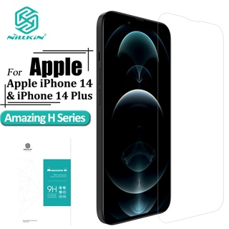
https://shopee.vn/Bộ-sạc-Hoco-C81-cho-8-11-12-13-14-pro-max-sạc-2.1A-thích-hợp-nhiều-dòng-iPhone-iPad...-dây-nhựa-dẻo-dài-100cm-i.172168844.8247643579?sp_atk=7540cd04-f93a-4d92-9320-27ef1afb2251&xptdk=7540cd04-f93a-4d92-9320-27ef1afb2251 | Bộ sạc Hoco C81 cho 8/11/12/13 14 pro max sạc 2.1A, thích hợp nhiều dòng iPhone/iPad..., dây nhựa dẻo, dài 100cm | ₫66.000 | ₫95.000 | 31% | 791 | TP. Hồ Chí Minh | 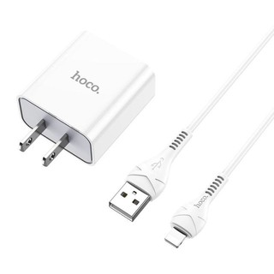
https://shopee.vn/-Mã-ELMALL5-giảm-5-tối-đa-500K-Ốp-Lưng-UAG-MONARCH-Pro-Magsafe-Cho-iPhone-14-Pro-6.1-INCH--i.241319331.21047685436?sp_atk=2178be1c-de94-427e-8312-27fedd6e2383&xptdk=2178be1c-de94-427e-8312-27fedd6e2383 | [Mã ELMALL5 giảm 5% tối đa 500K] Ốp Lưng UAG MONARCH Pro Magsafe Cho iPhone 14 Pro [6.1 INCH] | ₫1.520.000 - ₫1.900.000 | 0 | 20% | 5 | TP. Hồ Chí Minh | 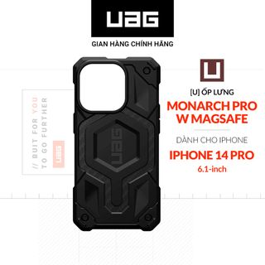
https://shopee.vn/Ốp-điện-thoại-NILLKIN-bằng-tpu-mềm-trong-suốt-có-túi-khí-chống-sốc-thích-hợp-cho-iPhone-14-Pro-i.100256821.21845519317?sp_atk=39561c31-b0a7-4532-827b-076581028f97&xptdk=39561c31-b0a7-4532-827b-076581028f97 | Ốp điện thoại NILLKIN bằng tpu mềm trong suốt có túi khí chống sốc thích hợp cho iPhone 14 Pro | ₫107.000 | ₫165.000 | 35% | 15 | Nước ngoài | 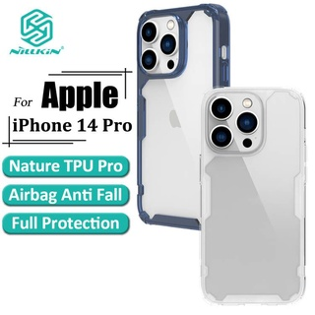
https://shopee.vn/Cáp-sạc-dữ-liệu-Baseus-cổng-type-C-micro-lightning-có-đèn-3-trong-1-1.5m-cho-điện-thoại-iphone-14-i.82364307.6408059772?sp_atk=f6081f2c-9367-4ff4-a0da-07d163d65e7f&xptdk=f6081f2c-9367-4ff4-a0da-07d163d65e7f | Cáp sạc dữ liệu Baseus cổng type C micro lightning có đèn 3 trong 1 1.5m cho điện thoại iphone 14 | ₫79.000 | ₫131.667 | 40% | 1300 | Nước ngoài | 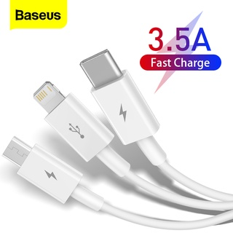
https://shopee.vn/Ugreen-Cốc-Sạc-Nhanh-Mini-PD-20W-33W-QC4.0-Cho-iPhone-14-Pro-13-12-Samsung-Xiaomi-i.325696535.7078875428?sp_atk=f6e42489-5591-44c5-96cd-f7a8754aebf8&xptdk=f6e42489-5591-44c5-96cd-f7a8754aebf8 | Ugreen Cốc Sạc Nhanh Mini PD 20W 33W QC4.0 Cho iPhone 14 Pro 13 12 Samsung Xiaomi | ₫199.000 - ₫403.000 | 0 | 50% | 33 | Nước ngoài | 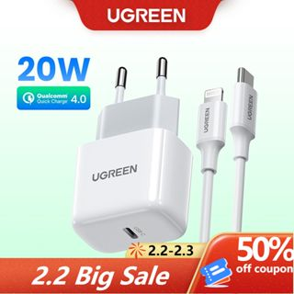
https://shopee.vn/Dây-sạc-nhanh-ip-20w-HOCO-màn-hình-hiển-thị-điện-áp-Cáp-bọc-dù-type-c-to-dùng-cho-iphone-14-13-12-promax-i.737801055.19242106864?sp_atk=bfca4a1e-644e-4c10-8a79-e52e5a99a170&xptdk=bfca4a1e-644e-4c10-8a79-e52e5a99a170 | Dây sạc nhanh ip 20w HOCO màn hình hiển thị điện áp - Cáp bọc dù type c to dùng cho iphone 14 13 12 promax | ₫59.000 - ₫139.000 | 0 | 43% | 119 | Hà Nội | 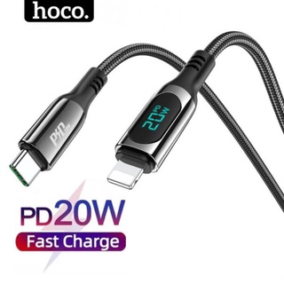
https://shopee.vn/Ốp-điện-thoại-NILLKIN-bằng-tpu-và-pc-siêu-mỏng-mặt-nhám-chống-va-đập-thích-hợp-cho-iPhone-14-Plus-i.100256821.21644593812?sp_atk=0d386082-c95d-44d2-aef6-3770bf19f663&xptdk=0d386082-c95d-44d2-aef6-3770bf19f663 | Ốp điện thoại NILLKIN bằng tpu và pc siêu mỏng mặt nhám chống va đập thích hợp cho iPhone 14 Plus | ₫135.000 | ₫208.000 | 35% | 1 | Nước ngoài | 
https://shopee.vn/Củ-sạc-nhanh-20w-ip-Baseus-Gan3-1C-Bộ-sạc-kèm-dây-type-c-to-lP-dùng-cho-iphone-14-13-12-11-xsmax-x-..-i.498811019.20048599878?sp_atk=bf74e144-2a2f-455f-9310-e826e1d87be3&xptdk=bf74e144-2a2f-455f-9310-e826e1d87be3 | Củ sạc nhanh 20w ip Baseus Gan3 1C - Bộ sạc kèm dây type c to lP dùng cho iphone 14 13 12 11 xsmax x .. | ₫229.000 - ₫329.000 | 0 | 35% | 51 | Hà Nội | 
https://shopee.vn/-Mã-ELMALL5-giảm-5-tối-đa-500K-Ốp-Lưng-UAG-PATHFINDER-w-MAGSAFE-Cho-iPhone-14-Pro-6.1-INCH--i.241319331.21047685331?sp_atk=39aa7118-14b2-4b2d-84cf-485e568674a3&xptdk=39aa7118-14b2-4b2d-84cf-485e568674a3 | [Mã ELMALL5 giảm 5% tối đa 500K] Ốp Lưng UAG PATHFINDER w MAGSAFE Cho iPhone 14 Pro [6.1 INCH] | ₫1.120.000 | ₫1.400.000 | 20% | 2 | TP. Hồ Chí Minh | 
https://shopee.vn/Ốp-điện-thoại-Nillkin-bằng-tpu-pc-chống-sốc-có-nắp-trượt-bảo-vệ-camera-thích-hợp-cho-iPhone-14-Pro-i.100256821.20044655145?sp_atk=50662f81-4d6d-4ff5-88d4-6969a6228c21&xptdk=50662f81-4d6d-4ff5-88d4-6969a6228c21 | Ốp điện thoại Nillkin bằng tpu + pc chống sốc có nắp trượt bảo vệ camera thích hợp cho iPhone 14 Pro | ₫206.000 | ₫317.000 | 35% | 2 | Nước ngoài | 
https://shopee.vn/Ốp-điện-thoại-RINGKE-Fusion-Magnetic-tương-thích-cho-iPhone-14-Plus-14-Nắp-lưng-mờ-cứng-i.383734549.20245085221?sp_atk=1550dc2b-7aa8-4087-943c-c419d61890a4&xptdk=1550dc2b-7aa8-4087-943c-c419d61890a4 | Ốp điện thoại RINGKE Fusion Magnetic tương thích cho iPhone 14 Plus 14 Nắp lưng mờ cứng | ₫593.100 | ₫659.000 | 10% | 1 | Hàn Quốc | 
https://shopee.vn/Kính-cường-lực-9H-NILLKIN-chống-chói-dấu-vân-tay-thích-hợp-cho-iPhone-14-Pro-i.100256821.19445045400?sp_atk=0c0f07be-48f6-4148-98cb-38b164e61651&xptdk=0c0f07be-48f6-4148-98cb-38b164e61651 | Kính cường lực 9H NILLKIN chống chói & dấu vân tay thích hợp cho iPhone 14 Pro | ₫144.000 | ₫222.000 | 35% | 7 | Nước ngoài | 
https://shopee.vn/Ốp-điện-thoại-TOPEWON-silicone-mềm-trong-suốt-chống-sốc-kèm-móc-xỏ-ngón-từ-tính-thích-hợp-cho-iPhone-14-Pro-Max-13-Plus-i.120314098.19344410906?sp_atk=c6e0e4eb-2092-4de0-92e6-53bf9ef05277&xptdk=c6e0e4eb-2092-4de0-92e6-53bf9ef05277 | Ốp điện thoại TOPEWON silicone mềm trong suốt chống sốc kèm móc xỏ ngón từ tính thích hợp cho iPhone 14 Pro Max 13 Plus | ₫95.000 | ₫130.000 | 27% | 16 | Nước ngoài | 
https://shopee.vn/Set-2-kính-cường-lực-toàn-màn-hình-điện-thoại-RINGKE-chống-nhìn-trộm-bảo-vệ-sự-riêng-tư-thích-hợp-cho-iPhone-14-Plus-14-i.383734549.21547573455?sp_atk=3b9cf3e8-6392-4a5d-a06c-8ebc85ffc80b&xptdk=3b9cf3e8-6392-4a5d-a06c-8ebc85ffc80b | Set 2 kính cường lực toàn màn hình điện thoại RINGKE chống nhìn trộm bảo vệ sự riêng tư thích hợp cho iPhone 14 Plus 14 | ₫386.100 | ₫429.000 | 10% | 1 | Hàn Quốc | 
https://shopee.vn/Ốp-lưng-GUMAN-mềm-chống-bẩn-ngộ-nghĩnh-dễ-thương-đẹp-cho-iPhone-14-13-12-11-Pro-Max-SE-2020-X-XR-XS-8-7-ip-6S-6-Plus-kute-XYB583-i.423904089.14889727103?sp_atk=f284c351-5e9c-4d90-b647-7dc85f91e0c0&xptdk=f284c351-5e9c-4d90-b647-7dc85f91e0c0 | Ốp lưng GUMAN mềm chống bẩn ngộ nghĩnh dễ thương đẹp cho iPhone 14 13 12 11 Pro Max SE 2020 X XR XS 8 7 ip 6S 6 Plus kute XYB583 | ₫29.500 | ₫50.000 | 41% | 207 | Nước ngoài | 
https://shopee.vn/Ốp-Điện-Thoại-Nillkin-Chống-Sốc-Có-Vòng-Đỡ-Trượt-Bảo-Vệ-Camera-Cho-iPhone-14-Pro-Max-i.100256821.20749584047?sp_atk=5b325bac-96bf-43fc-ab48-559df7f83bf3&xptdk=5b325bac-96bf-43fc-ab48-559df7f83bf3 | Ốp Điện Thoại Nillkin Chống Sốc Có Vòng Đỡ Trượt Bảo Vệ Camera Cho iPhone 14 Pro Max | ₫254.000 | ₫391.000 | 35% | 30 | Nước ngoài | 
https://shopee.vn/-Mã-ELMALL5-giảm-5-đơn-300K-Ốp-lưng-TPU-dẻo-trong-suốt-Hoco-mỏng-độ-đàn-hồi-cao-cho-iPhone-14-Pro-i.172168844.12396343290?sp_atk=c68f6ee5-ec02-4061-8bb7-8e5fbe1fe904&xptdk=c68f6ee5-ec02-4061-8bb7-8e5fbe1fe904 | [Mã ELMALL5 giảm 5% đơn 300K] Ốp lưng TPU dẻo trong suốt Hoco mỏng, độ đàn hồi cao cho iPhone 14 Pro | ₫49.000 | ₫96.900 | 49% | 15 | TP. Hồ Chí Minh | 
https://shopee.vn/Ốp-lưng-điện-thoại-Slimcase-cho-iPhone-14-series-Nhựa-Armour-Plastic-Cao-cấp-Siêu-mỏng-không-ố-vàng-i.694501550.21743751292?sp_atk=ebcada1e-7d70-4672-9474-bde6e9250eab&xptdk=ebcada1e-7d70-4672-9474-bde6e9250eab | Ốp lưng điện thoại Slimcase cho iPhone 14 series - Nhựa Armour Plastic Cao cấp Siêu mỏng không ố vàng | ₫445.000 | 0 | 0% | 191 | TP. Hồ Chí Minh | 
https://shopee.vn/-Mã-ELMALL5-giảm-5-tối-đa-500K-Ốp-Lưng-UAG-MONARCH-Cho-iPhone-14-Plus-6.7-INCH--i.241319331.21147685290?sp_atk=ff645d5d-5b81-415c-acf8-766fb6c94c07&xptdk=ff645d5d-5b81-415c-acf8-766fb6c94c07 | [Mã ELMALL5 giảm 5% tối đa 500K] Ốp Lưng UAG MONARCH Cho iPhone 14 Plus [6.7 INCH] | ₫1.160.000 - ₫1.520.000 | 0 | 20% | 2 | TP. Hồ Chí Minh | 
https://shopee.vn/Bộ-sạc-nhanh-ip-20w-Baseus-Củ-kèm-dây-type-c-to-ling-dùng-cho-iphone-14-13-12pro-11promax-..-i.498811019.18937697094?sp_atk=3175f909-ba66-48fb-bd99-c0b05dcf8ac7&xptdk=3175f909-ba66-48fb-bd99-c0b05dcf8ac7 | Bộ sạc nhanh ip 20w Baseus - Củ kèm dây type c to ling dùng cho iphone 14 13 12pro 11promax .. | ₫176.000 - ₫346.000 | 0 | 23% | 275 | Hà Nội | 
https://shopee.vn/Ốp-điện-thoại-nillkin-bằng-TPU-PC-chống-sốc-có-nắp-trượt-bảo-vệ-camera-thích-hợp-cho-iPhone-14-Pro-Max-i.100256821.18244124092?sp_atk=e292a458-c49f-4b02-b076-ea8eacbe26be&xptdk=e292a458-c49f-4b02-b076-ea8eacbe26be | Ốp điện thoại nillkin bằng TPU + PC chống sốc có nắp trượt bảo vệ camera thích hợp cho iPhone 14 Pro Max | ₫159.000 | ₫245.000 | 35% | 5 | Nước ngoài | 
https://shopee.vn/Ốp-điện-thoại-RINGKE-có-nhẫn-đỡ-cao-cấp-mạnh-mẽ-thích-hợp-cho-iPhone-14-Plus-14-i.383734549.20338227694?sp_atk=c410cdbc-eb50-4f85-913c-6caa3ee4becc&xptdk=c410cdbc-eb50-4f85-913c-6caa3ee4becc | Ốp điện thoại RINGKE có nhẫn đỡ cao cấp mạnh mẽ thích hợp cho iPhone 14 Plus 14 | ₫386.100 | ₫429.000 | 10% | 2 | Hàn Quốc | 
https://shopee.vn/Ốp-điện-thoại-SMARTDEVIL-da-hỗ-trợ-sạc-nam-châm-chống-mồ-hôi-thích-hợp-cho-iPhone-14-Pro-Max-14-Pro-14-Plus-14-Pro-Max-i.728868536.21447616116?sp_atk=1e9f12f3-2378-42d9-8892-478068eb3611&xptdk=1e9f12f3-2378-42d9-8892-478068eb3611 | Ốp điện thoại SMARTDEVIL da hỗ trợ sạc nam châm chống mồ hôi thích hợp cho iPhone 14 Pro Max 14 Pro 14 Plus 14 Pro Max | ₫393.618 | ₫492.023 | 20% | 2 | Nước ngoài | 
https://shopee.vn/Cáp-sạc-Hoco-X.14-cho-ip-7-8-11-12-pro-max-đen-2M-USB-sạc-nhanh-2.1A-dành-cho.-dây-bọc-dù-chống-đứt-dài-2m-i.172168844.6240366000?sp_atk=ed9bb386-3eb6-49c3-8522-b88b87a1edb5&xptdk=ed9bb386-3eb6-49c3-8522-b88b87a1edb5 | Cáp sạc Hoco X.14 cho ip 7/8/11/12 pro max đen 2M USB sạc nhanh 2.1A dành cho. dây bọc dù chống đứt, dài 2m | ₫45.000 | ₫61.000 | 26% | 578 | TP. Hồ Chí Minh | 
https://shopee.vn/Ugreen-Ốp-Điện-Thoại-Trong-Suốt-Từ-Tính-Chống-Va-Đập-Cho-iPhone-14-14-pro-Max-Max-pro-i.325696535.20439867260?sp_atk=7b2b78ea-abb1-403c-ba9a-2cf469c72fc1&xptdk=7b2b78ea-abb1-403c-ba9a-2cf469c72fc1 | Ugreen Ốp Điện Thoại Trong Suốt Từ Tính Chống Va Đập Cho iPhone 14 / 14 pro / Max / Max pro | ₫187.000 | ₫300.000 | 38% | 20 | Nước ngoài | 
https://shopee.vn/Ốp-Điện-Thoại-Silicon-Trong-Suốt-Từ-Tính-Sang-Trọng-Cho-iPhone-14-Plus-13-12-Pro-Max-i.120314098.21946318068?sp_atk=41fadc3c-f455-4346-b07d-724fc9bbbbda&xptdk=41fadc3c-f455-4346-b07d-724fc9bbbbda | Ốp Điện Thoại Silicon Trong Suốt Từ Tính Sang Trọng Cho iPhone 14 Plus 13 12 Pro Max | ₫131.653 | ₫134.340 | 2% | 113 | Nước ngoài | 
https://shopee.vn/Ốp-Điện-Thoại-Nillkin-QIN-Pro-Bằng-Vải-Da-Nắp-Lật-Chống-Sốc-Có-Ngăn-Đựng-Thẻ-Và-Giá-Đỡ-Cho-iPhone-14-Plus-i.100256821.19447628034?sp_atk=3d0b8b64-732a-47de-96a1-d50d19e99f81&xptdk=3d0b8b64-732a-47de-96a1-d50d19e99f81 | Ốp Điện Thoại Nillkin QIN Pro Bằng Vải Da Nắp Lật Chống Sốc Có Ngăn Đựng Thẻ Và Giá Đỡ Cho iPhone 14 Plus | ₫201.000 | ₫309.000 | 35% | 1 | Nước ngoài | 
https://shopee.vn/ESR-Kính-Cường-Lực-Bảo-Vệ-Camera-Tháo-Rời-Được-Cho-iPhone-14-14-Plus-iPhone-14-Pro-14-Pro-Max-i.242922023.18441425037?sp_atk=1f1bd790-a72b-4329-b244-34bc80013714&xptdk=1f1bd790-a72b-4329-b244-34bc80013714 | ESR Kính Cường Lực Bảo Vệ Camera Tháo Rời Được Cho iPhone 14 / 14 Plus / iPhone 14 Pro / 14 Pro Max | ₫80.000 | ₫189.978 | 58% | 114 | Nước ngoài | 
https://shopee.vn/Dây-sạc-tự-ngắt-ip2.4a-Baseus-khi-đầy-Cáp-bọc-dù-có-led-1m-2m-cho-14-13-12-11-xsmax-...-i.498811019.9783872083?sp_atk=fce96960-f8f9-43c5-a06c-05a21bb07465&xptdk=fce96960-f8f9-43c5-a06c-05a21bb07465 | Dây sạc tự ngắt ip2.4a Baseus khi đầy - Cáp bọc dù có led 1m 2m cho 14 13 12 11 xsmax ... | ₫128.000 | ₫150.000 | 15% | 247 | Hà Nội | 
https://shopee.vn/Bộ-phụ-kiện-bảo-vệ-cáp-(dây)-và-củ-sạc-PD-18W-20W-S-P-cho-IP-X-Xsmax-11-11Promax-12-12Promax-13-13Pro-14Promax-14-Plus-i.289826815.8121992311?sp_atk=358fa5b4-0d1c-49fd-a633-485130e96ea1&xptdk=358fa5b4-0d1c-49fd-a633-485130e96ea1 | Bộ phụ kiện bảo vệ cáp (dây) và củ sạc PD 18W/20W S P cho IP X Xsmax 11 11Promax 12 12Promax 13 13Pro 14Promax 14 Plus | ₫42.900 | ₫70.000 | 39% | 711 | TP. Hồ Chí Minh | 
https://shopee.vn/Kính-cường-lực-full-màn-hình-Hoco-G12-dày-0.4mm-chống-bám-vân-tay-độ-nhạy-cao-cho-iPhone-14-13-13-Pro-i.172168844.18648107235?sp_atk=aa6624ba-14aa-4efb-95d4-852ea96df1fc&xptdk=aa6624ba-14aa-4efb-95d4-852ea96df1fc | Kính cường lực full màn hình Hoco G12 dày 0.4mm chống bám vân tay độ nhạy cao cho iPhone 14/13/13 Pro | ₫49.000 | ₫96.900 | 49% | 2 | TP. Hồ Chí Minh | 
https://shopee.vn/Ốp-lưng-GUMAN-mềm-chống-bẩn-ngộ-nghĩnh-dễ-thương-đẹp-cho-iPhone-14-13-12-11-Pro-Max-SE-2020-X-XR-XS-8-7-6S-6-Plus-kute-XYB407-i.423904089.21507041762?sp_atk=e8bd4a50-5325-408c-b3fe-656b3cf21057&xptdk=e8bd4a50-5325-408c-b3fe-656b3cf21057 | Ốp lưng GUMAN mềm chống bẩn ngộ nghĩnh dễ thương đẹp cho iPhone 14 13 12 11 Pro Max SE 2020 X XR XS 8 7 6S 6 Plus kute XYB407 | ₫29.500 | ₫50.000 | 41% | 71 | Nước ngoài | 
https://shopee.vn/Kính-cường-lực-NILLKIN-9H-bảo-vệ-toàn-màn-hình-chống-chói-sương-mù-dấu-vân-tay-thích-hợp-cho-iPhone-14-Pro-Max-i.100256821.19845137063?sp_atk=b4dc28b6-1ae5-4f32-96a8-6378bc8d22ea&xptdk=b4dc28b6-1ae5-4f32-96a8-6378bc8d22ea | Kính cường lực NILLKIN 9H bảo vệ toàn màn hình chống chói/ sương mù/ dấu vân tay thích hợp cho iPhone 14 Pro Max | ₫165.000 | ₫254.000 | 35% | 34 | Nước ngoài | 
https://shopee.vn/-Mã-BMLTM50-giảm-đến-50K-Miếng-dán-camera-cho-iPhone-14-Pro-14-Promax-PIshield-Zeelot-i.823116677.21743397520?sp_atk=070a2798-2c97-4409-aad6-63ee4972f6a0&xptdk=070a2798-2c97-4409-aad6-63ee4972f6a0 | [Mã BMLTM50 giảm đến 50K] Miếng dán camera cho iPhone 14 Pro / 14 Promax PIshield Zeelot | ₫390.000 | 0 | 0% | 3 | TP. Hồ Chí Minh | 
https://shopee.vn/Ốp-lưng-GUMAN-hình-mêm-chống-sốc-chống-bẩn-dễ-thương-đẹp-cho-iPhone-14-13-12-11-PM-SE20-X-XR-XS-8-7-6S-6-Plus-kute-XYB653-i.423904089.21830727905?sp_atk=734eb560-b46a-4d15-bbe0-d894c149bc67&xptdk=734eb560-b46a-4d15-bbe0-d894c149bc67 | Ốp lưng GUMAN hình mêm chống sốc chống bẩn dễ thương đẹp cho iPhone 14 13 12 11 PM SE20 X XR XS 8 7 6S 6 Plus kute XYB653 | ₫25.000 | ₫54.327 | 54% | 258 | Nước ngoài | 
https://shopee.vn/Ốp-điện-thoại-NILLKIN-TPU-PC-siêu-mỏng-nhám-mặt-từ-tính-chống-sốc-chống-bám-vân-tay-thích-hợp-cho-iPhone-14-Plus-i.100256821.19144813805?sp_atk=def68401-14e2-4c74-9d62-7fe0ddb080d2&xptdk=def68401-14e2-4c74-9d62-7fe0ddb080d2 | Ốp điện thoại NILLKIN TPU PC siêu mỏng nhám mặt từ tính chống sốc chống bám vân tay thích hợp cho iPhone 14 Plus | ₫177.000 | ₫272.000 | 35% | 2 | Nước ngoài | 
https://shopee.vn/ESR-Set-2-Kính-Cường-Lực-Bảo-Vệ-Màn-Hình-Chống-Nhìn-Trộm-Cho-iPhone-13-13-Promax-iPhone14-iPhone-14Plus-iPhone-14-Pro-iPhone-14-Promax-i.242922023.14291742471?sp_atk=f528350f-dc33-4b2a-8530-0ae073ceb105&xptdk=f528350f-dc33-4b2a-8530-0ae073ceb105 | ESR Set 2 Kính Cường Lực Bảo Vệ Màn Hình Chống Nhìn Trộm Cho iPhone 13 / 13 Promax / iPhone14 / iPhone 14Plus / iPhone 14 Pro / iPhone 14 Promax | ₫113.000 - ₫201.799 | 0 | 72% | 413 | Nước ngoài | 
https://shopee.vn/Dây-sạc-nhanh-20w-ip-Baseus-màn-hình-hiển-thị-dòng-điện-DSP2-Cáp-bọc-dù-dùng-cho-iphone-14-13-12promax-11pro-i.498811019.18433505840?sp_atk=bb8ac7bc-ba3b-48d6-981a-fe0e1210ac93&xptdk=bb8ac7bc-ba3b-48d6-981a-fe0e1210ac93 | Dây sạc nhanh 20w ip Baseus màn hình hiển thị dòng điện - DSP2 Cáp bọc dù dùng cho iphone 14 13 12promax 11pro | ₫89.000 - ₫179.000 | 0 | 32% | 264 | Hà Nội | 
https://shopee.vn/Ốp-điện-thoại-Ringke-Fusion-X-tương-thích-cho-iPhone-14-Plus-14-Ốp-lưng-trong-suốt-i.383734549.19742365576?sp_atk=56783a0b-c78f-43d4-a306-25b8616dd020&xptdk=56783a0b-c78f-43d4-a306-25b8616dd020 | Ốp điện thoại Ringke Fusion-X tương thích cho iPhone 14 Plus 14 Ốp lưng trong suốt | ₫422.100 | ₫469.000 | 10% |  | Hàn Quốc | 
https://shopee.vn/-Mã-ELMALL5-giảm-5-tối-đa-500K-U-Ốp-Lưng-UAG-LUCENT-V2-W-Magsafe-Dành-Cho-iPhone-14-6.1-INCH--i.241319331.21047685481?sp_atk=0fa1c64d-bc7a-4c39-93ed-d248f57454e8&xptdk=0fa1c64d-bc7a-4c39-93ed-d248f57454e8 | [Mã ELMALL5 giảm 5% tối đa 500K] [U] Ốp Lưng UAG LUCENT V2 W Magsafe Dành Cho iPhone 14 [6.1 INCH] | ₫960.000 | ₫1.200.000 | 20% | 1 | TP. Hồ Chí Minh | 
https://shopee.vn/Ốp-lưng-GUMAN-mềm-ngộ-nghĩnh-cặp-đôi-dễ-thương-đẹp-cho-iPhone-14-13-12-11-Pro-Max-SE-2020-X-XR-XS-8-7-ip-6S-6-Plus-kute-XYB572-i.423904089.18321453501?sp_atk=83138b21-0a09-453a-b818-2395e6de199d&xptdk=83138b21-0a09-453a-b818-2395e6de199d | Ốp lưng GUMAN mềm ngộ nghĩnh cặp đôi dễ thương đẹp cho iPhone 14 13 12 11 Pro Max SE 2020 X XR XS 8 7 ip 6S 6 Plus kute XYB572 | ₫29.500 | ₫50.000 | 41% | 433 | Nước ngoài | 
https://shopee.vn/Cục-Sạc-Nhanh-Baseus-PD-22.5W-20000mAh-Màn-Hình-Kỹ-Thuật-Số-Cho-iPhone-14-13-12-Xiaomi-Huawei-i.82364307.21940826581?sp_atk=7834443d-4001-4d80-89f9-ebfec04b1812&xptdk=7834443d-4001-4d80-89f9-ebfec04b1812 | Cục Sạc Nhanh Baseus PD 22.5W 20000mAh Màn Hình Kỹ Thuật Số Cho iPhone 14 13 12 Xiaomi Huawei | ₫629.000 | ₫1.000.000 | 37% | 16 | Nước ngoài | 
https://shopee.vn/Ốp-Điện-Thoại-Nillkin-Bằng-Silicon-Chống-Sốc-Có-Nắp-Trượt-Bảo-Vệ-Camera-Cho-iPhone-14-Pro-Max-i.100256821.18449560616?sp_atk=a4ea6901-f989-415f-a31c-8c55695ffbc7&xptdk=a4ea6901-f989-415f-a31c-8c55695ffbc7 | Ốp Điện Thoại Nillkin Bằng Silicon Chống Sốc Có Nắp Trượt Bảo Vệ Camera Cho iPhone 14 Pro Max | ₫243.000 | ₫374.000 | 35% | 24 | Nước ngoài | 
https://shopee.vn/Ốp-lưng-JURSUE-mềm-chống-bẩn-hoạt-hình-độc-lạ-đen-Cho-iPhone-14-13-12-11-Pro-Max-SE-2020-X-XR-XS-8-7-ip-6S-6-Plus-Y2166-i.358672644.16780379550?sp_atk=189778fd-8e5c-4504-b4b4-608aebc113a8&xptdk=189778fd-8e5c-4504-b4b4-608aebc113a8 | Ốp lưng JURSUE mềm chống bẩn hoạt hình độc lạ đen Cho iPhone 14 13 12 11 Pro Max SE 2020 X XR XS 8 7 ip 6S 6 Plus Y2166 | ₫29.847 | ₫57.398 | 48% | 37 | Nước ngoài | 
https://shopee.vn/Ốp-lưng-GUMAN-mềm-độc-lạ-chống-bẩn-dễ-thương-đẹp-cho-iPhone-14-13-12-11-Pro-Max-SE-2020-X-XR-XS-8-7-6S-6-Plus-kute-XYB858-i.423904089.21948455973?sp_atk=ba302abc-d64b-4bb6-9891-21de71e30dd0&xptdk=ba302abc-d64b-4bb6-9891-21de71e30dd0 | Ốp lưng GUMAN mềm độc lạ chống bẩn dễ thương đẹp cho iPhone 14 13 12 11 Pro Max SE 2020 X XR XS 8 7 6S 6 Plus kute XYB858 | ₫29.500 | ₫50.000 | 41% | 13 | Nước ngoài | 
https://shopee.vn/Kình-cường-lực-iphone-siêu-trong-4k-6-Lớp-Chính-Hãng-HOCO-full-màn-cho-ip-11-12-13-14-promax-6-6s-plus-7-8-i.737801055.20244667626?sp_atk=4d32157e-1489-4e24-b3e5-b0eebac4463a&xptdk=4d32157e-1489-4e24-b3e5-b0eebac4463a | Kình cường lực iphone siêu trong 4k 6 Lớp Chính Hãng HOCO full màn cho ip 11 12 13 14 promax 6 6s plus 7 8 | ₫28.000 | ₫50.000 | 44% | 998 | Hà Nội | 
https://shopee.vn/Kính-cường-lực-Hoco-G9-độ-cứng-9H-chống-bám-vân-tay-bảo-vệ-mắt-độ-sắc-nét-cao-cho-iPhone-14-Pro-i.172168844.21248379026?sp_atk=0d3c7be8-a98a-4a46-beb8-a0c9f0e8ec3d&xptdk=0d3c7be8-a98a-4a46-beb8-a0c9f0e8ec3d | Kính cường lực Hoco G9 độ cứng 9H chống bám vân tay , bảo vệ mắt , độ sắc nét cao cho iPhone 14 Pro | ₫36.000 | ₫67.320 | 47% | 1 | TP. Hồ Chí Minh | 
https://shopee.vn/Kính-cường-lực-SmartDevil-trong-suốt-chống-bụi-chống-ánh-sáng-xanh-thích-hợp-cho-iPhone-14-Pro-max-14-Pro-14-Plus-14-i.728868536.18345502172?sp_atk=a07c5688-d51c-4bce-807f-31d1cdd3173b&xptdk=a07c5688-d51c-4bce-807f-31d1cdd3173b | Kính cường lực SmartDevil trong suốt chống bụi chống ánh sáng xanh thích hợp cho iPhone 14 Pro max/ 14 Pro/ 14 Plus/ 14 | ₫92.402 - ₫163.726 | 0 | 20% | 1 | Nước ngoài | 
https://shopee.vn/Ốp-điện-thoại-NILLKIN-bằng-silicon-chống-sốc-có-nắp-trượt-bảo-vệ-camera-thích-hợp-cho-iPhone-14-Pro-i.100256821.20649562065?sp_atk=267f181b-8537-45dc-9a00-5ece438c9858&xptdk=267f181b-8537-45dc-9a00-5ece438c9858 | Ốp điện thoại NILLKIN bằng silicon chống sốc có nắp trượt bảo vệ camera thích hợp cho iPhone 14 Pro | ₫243.000 | ₫374.000 | 35% | 6 | Nước ngoài
https://shopee.vn/Ốp-điện-thoại-Lenuo-chống-sốc-có-ngăn-đựng-thẻ-từ-tính-thích-hợp-cho-iPhone-14-Pro-Max-14-Plus-i.78559823.21645432980?sp_atk=bfd70717-d97b-4458-820f-6b23acffff0c&xptdk=bfd70717-d97b-4458-820f-6b23acffff0c | Ốp điện thoại Lenuo chống sốc có ngăn đựng thẻ từ tính thích hợp cho iPhone 14 Pro Max 14 Plus | ₫77.000 | ₫118.000 | 35% | 1 | Nước ngoài | 
https://shopee.vn/Ốp-lưng-GUMAN-viền-vuông-dễ-thương-đẹp-ngộ-nghĩnh-kute-cho-IPHONE-14-13-12-11-PRO-MAX-SE-2020-X-XR-XS-ip-8-7-6-6S-PLUS-W905-i.423904089.10065973777?sp_atk=9d326942-e5c8-479d-8009-89f83e8c54df&xptdk=9d326942-e5c8-479d-8009-89f83e8c54df | Ốp lưng GUMAN viền vuông dễ thương đẹp ngộ nghĩnh kute cho IPHONE 14 13 12 11 PRO MAX SE 2020 X XR XS ip 8 7 6 6S PLUS W905 | ₫29.500 | ₫50.000 | 41% | 816 | Nước ngoài | 
https://shopee.vn/Kính-cường-lực-10D-Full-màn-cho-iphone-6-7-8-8plus-X-XsMax-11-11-ProMax-12-12-ProMax-13-13-ProMax-14-Plus-ProMax-S-P-i.289826815.18142778393?sp_atk=ebafdc42-da04-407d-b998-b8e38bb23194&xptdk=ebafdc42-da04-407d-b998-b8e38bb23194 | Kính cường lực 10D Full màn cho iphone 6 7 8 8plus X XsMax 11 11 ProMax 12 12 ProMax 13 13 ProMax 14 Plus ProMax S P | ₫2.990 - ₫7.900 | 0 | 40% | 1100 | TP. Hồ Chí Minh | 
https://shopee.vn/Ốp-Điện-Thoại-Lenuo-Siêu-Mỏng-Thoáng-Khí-Chống-Sốc-Cho-iPhone-11-14-Pro-Max-14-Plus-i.78559823.11996062982?sp_atk=215ab52a-91a6-4769-8c21-43a75d669179&xptdk=215ab52a-91a6-4769-8c21-43a75d669179 | Ốp Điện Thoại Lenuo Siêu Mỏng Thoáng Khí Chống Sốc Cho iPhone 11 14 Pro Max 14 Plus | ₫38.000 - ₫39.999 | 0 | 39% | 167 | Nước ngoài | 
https://shopee.vn/Ốp-điện-thoại-Nillkin-bằng-TPU-PC-siêu-mỏng-mặt-nhám-chống-sốc-dấu-vân-tay-thích-hợp-cho-iPhone-14-Pro-Max-i.100256821.21444612456?sp_atk=de83fbfa-32c1-46d8-b132-3a41c9faf985&xptdk=de83fbfa-32c1-46d8-b132-3a41c9faf985 | Ốp điện thoại Nillkin bằng TPU + PC siêu mỏng mặt nhám chống sốc/ dấu vân tay thích hợp cho iPhone 14 Pro Max | ₫135.000 | ₫208.000 | 35% | 33 | Nước ngoài | 
https://shopee.vn/Ốp-lưng-GUMAN-mềm-ngộ-nghĩnh-cặp-đôi-dễ-thương-đẹp-cho-iPhone-14-13-12-11-Pro-Max-SE-2020-X-XR-XS-8-7-ip-6S-6-Plus-kute-XYB772-i.423904089.19440392267?sp_atk=7c0cd86d-1545-41f9-9fd1-9c76f2fac0fc&xptdk=7c0cd86d-1545-41f9-9fd1-9c76f2fac0fc | Ốp lưng GUMAN mềm ngộ nghĩnh cặp đôi dễ thương đẹp cho iPhone 14 13 12 11 Pro Max SE 2020 X XR XS 8 7 ip 6S 6 Plus kute XYB772 | ₫29.500 | ₫50.000 | 41% | 286 | Nước ngoài | 
https://shopee.vn/Ốp-lưng-JURSUE-mềm-chống-bẩn-hình-dễ-thương-đẹp-Cho-iPhone-14-13-12-11-Pro-Max-SE-2020-X-XR-XS-8-7-ip-6S-6-Plus-Y2152-i.358672644.16780379547?sp_atk=dacf0173-7020-481f-a3c9-c947c8f0b4ef&xptdk=dacf0173-7020-481f-a3c9-c947c8f0b4ef | Ốp lưng JURSUE mềm chống bẩn hình dễ thương đẹp Cho iPhone 14 13 12 11 Pro Max SE 2020 X XR XS 8 7 ip 6S 6 Plus Y2152 | ₫29.847 | ₫57.398 | 48% | 57 | Nước ngoài | 
https://shopee.vn/Ốp-điện-thoại-SmartDevil-kính-cường-lực-cứng-chống-sốc-thích-hợp-cho-iPhone-14-14-plus-14-pro-14-pro-max-i.728868536.18641695562?sp_atk=693e4960-1b89-484f-979b-b83f4a645b53&xptdk=693e4960-1b89-484f-979b-b83f4a645b53 | Ốp điện thoại SmartDevil kính cường lực cứng chống sốc thích hợp cho iPhone 14 / 14 plus / 14 pro / 14 pro max | ₫314.217 | ₫462.084 | 32% | 5 | Nước ngoài | 
https://shopee.vn/Ốp-lưng-GUMAN-ngầu-nam-đen-dễ-thương-đẹp-cho-iPhone-14-13-12-11-Pro-Max-SE-2020-X-XR-XS-8-7-ip-6S-6-Plus-kute-XYB939-i.423904089.19655784664?sp_atk=db6a9728-c4a8-4a3f-9499-6771b0748cd9&xptdk=db6a9728-c4a8-4a3f-9499-6771b0748cd9 | Ốp lưng GUMAN ngầu nam đen dễ thương đẹp cho iPhone 14 13 12 11 Pro Max SE 2020 X XR XS 8 7 ip 6S 6 Plus kute XYB939 | ₫25.000 | ₫54.327 | 54% | 204 | Nước ngoài | 
https://shopee.vn/Ugreen-Cốc-Sạc-Nhanh-4.0-3.0-QC-PD-20W-QC4.0-QC3.0-USB-Type-C-Cho-iPhone-14-13-12-8-i.325696535.10192187396?sp_atk=ce7bfe78-b33c-46fe-9992-d20cffbd1d92&xptdk=ce7bfe78-b33c-46fe-9992-d20cffbd1d92 | Ugreen Cốc Sạc Nhanh 4.0 3.0 QC PD 20W QC4.0 QC3.0 USB Type C Cho iPhone 14 13 12 8 | ₫381.000 | ₫578.571 | 34% | 7 | Nước ngoài | 
https://shopee.vn/Ốp-lưng-JURSUE-mềm-hoạt-hình-cặp-đôi-dễ-thương-đẹp-Cho-iPhone-14-13-12-11-Pro-Max-SE-2020-X-XR-XS-8-7-ip-6S-6-Plus-Y2259-i.358672644.17982412238?sp_atk=9f9d6212-a361-4f7d-a0cd-e4efd9fb2225&xptdk=9f9d6212-a361-4f7d-a0cd-e4efd9fb2225 | Ốp lưng JURSUE mềm hoạt hình cặp đôi dễ thương đẹp Cho iPhone 14 13 12 11 Pro Max SE 2020 X XR XS 8 7 ip 6S 6 Plus Y2259 | ₫29.847 | ₫57.398 | 48% | 181 | Nước ngoài | 
https://shopee.vn/Ốp-lưng-GUMAN-chống-bẩn-dễ-thương-đẹp-cho-iPhone-14-13-12-11-Pro-Max-SE-2020-X-XR-XS-8-7-6S-6-Plus-kute-XYB415-i.423904089.16771804108?sp_atk=ae253766-8f3b-4858-99af-4ea920531198&xptdk=ae253766-8f3b-4858-99af-4ea920531198 | Ốp lưng GUMAN chống bẩn dễ thương đẹp cho iPhone 14 13 12 11 Pro Max SE 2020 X XR XS 8 7 6S 6 Plus kute XYB415 | ₫29.500 | ₫50.000 | 41% | 183 | Nước ngoài | 
https://shopee.vn/-Mã-BMLT300-giảm-đến-300K-đơn-499K-Sạc-Nhanh-HYPER-GAN-II-Dual-USB-C-PPS-33W-PD-35W-Dành-Cho-iPhone-12-13-14-Series-i.457954788.18445194695?sp_atk=c8286a15-3a6d-49e5-a058-61a6741229c5&xptdk=c8286a15-3a6d-49e5-a058-61a6741229c5 | [Mã BMLT300 giảm đến 300K đơn 499K] Sạc Nhanh HYPER GAN II Dual USB-C PPS 33W/PD 35W Dành Cho iPhone 12/13/14 Series | ₫850.000 | 0 | 0% | 1 | TP. Hồ Chí Minh | 
https://shopee.vn/ESR-Ốp-Điện-Thoại-Silicon-TPU-Trong-Suốt-Chống-Sốc-Cho-iPhone14-iPhone-14Plus-iPhone-14-Pro-iPhone-14-Promax-i.242922023.20438250351?sp_atk=ef8cf00a-8849-4918-b880-07995bffe14e&xptdk=ef8cf00a-8849-4918-b880-07995bffe14e | ESR Ốp Điện Thoại Silicon TPU Trong Suốt Chống Sốc Cho iPhone14 / iPhone 14Plus / iPhone 14 Pro / iPhone 14 Promax | ₫86.000 | ₫204.598 | 58% | 263 | Nước ngoài | 
https://shopee.vn/Ốp-Điện-Thoại-Baseus-Trong-Suốt-Chống-Sốc-Có-4-Màu-Tùy-Chọn-Cho-iPhone-14-Pro-Max-14-i.82364307.21240828434?sp_atk=835f7871-7040-48aa-8194-91d7c000730a&xptdk=835f7871-7040-48aa-8194-91d7c000730a | Ốp Điện Thoại Baseus Trong Suốt Chống Sốc Có 4 Màu Tùy Chọn Cho iPhone 14 Pro Max 14 | ₫99.000 | ₫165.000 | 40% | 63 | Nước ngoài | 
https://shopee.vn/-Mã-ELMALL5-giảm-5-tối-đa-500K-Ốp-Lưng-UAG-CIVILIAN-Cho-iPhone-14-Plus-6.7-INCH--i.241319331.18447686835?sp_atk=b0d49507-a844-47e9-9a6c-d389e34cfb1f&xptdk=b0d49507-a844-47e9-9a6c-d389e34cfb1f | [Mã ELMALL5 giảm 5% tối đa 500K] Ốp Lưng UAG CIVILIAN Cho iPhone 14 Plus [6.7 INCH] | ₫960.000 | ₫1.200.000 | 20% | 1 | TP. Hồ Chí Minh | 
https://shopee.vn/Kính-cường-lực-9H-NILLKIN-bảo-vệ-màn-hình-chống-chói-chống-dấu-vân-tay-thích-hợp-cho-iPhone-14-Pro-i.100256821.19745033466?sp_atk=b0ce241b-33d7-4bd0-823f-4dac05fe161d&xptdk=b0ce241b-33d7-4bd0-823f-4dac05fe161d | Kính cường lực 9H NILLKIN bảo vệ màn hình chống chói chống dấu vân tay thích hợp cho iPhone 14 Pro | ₫140.000 | ₫215.000 | 35% | 5 | Nước ngoài | 
https://shopee.vn/Ốp-điện-thoại-SMARTDEVIL-chống-sốc-bảo-vệ-toàn-diện-thích-hợp-cho-iPhone-14-Pro-Max-14-Pro-14-plus-14-i.728868536.21546625765?sp_atk=10581b57-9b0d-4674-864b-88552d312433&xptdk=10581b57-9b0d-4674-864b-88552d312433 | Ốp điện thoại SMARTDEVIL chống sốc bảo vệ toàn diện thích hợp cho iPhone 14 Pro Max/ 14 Pro/ 14 plus/ 14 | ₫555.609 | ₫694.511 | 20% | 2 | Nước ngoài | 
https://shopee.vn/Ốp-lưng-iphone-trong-suốt-6-lớp-chống-ố-vàng-HOCO-chống-sốc-dùng-cho-ip-14-13-12-11-xsmax-x-6-7-8-plus-i.737801055.19744765463?sp_atk=dcebd334-0713-45e9-994e-185929eca007&xptdk=dcebd334-0713-45e9-994e-185929eca007 | Ốp lưng iphone trong suốt 6 lớp chống ố vàng HOCO chống sốc dùng cho ip 14 13 12 11 xsmax x 6 7 8 plus | ₫45.000 | ₫70.000 | 36% | 232 | Hà Nội | 
https://shopee.vn/Ốp-lưng-JURSUE-mềm-hoạt-hình-cặp-đôi-dễ-thương-đẹp-Cho-iPhone-14-13-12-11-Pro-Max-SE-2020-X-XR-XS-8-7-ip-6S-6-Plus-Y2278-i.358672644.17882412819?sp_atk=a0ec6da6-d6ae-4c20-a68a-cfa6b4afc614&xptdk=a0ec6da6-d6ae-4c20-a68a-cfa6b4afc614 | Ốp lưng JURSUE mềm hoạt hình cặp đôi dễ thương đẹp Cho iPhone 14 13 12 11 Pro Max SE 2020 X XR XS 8 7 ip 6S 6 Plus Y2278 | ₫25.829 | ₫57.398 | 55% | 779 | Nước ngoài | 
https://shopee.vn/Kính-cường-lực-RINGKE-bảo-vệ-máy-ảnh-thích-hợp-cho-iPhone-14-Pro-Max-14-Pro-i.383734549.21045422764?sp_atk=a64a3ca2-d762-44f6-ae49-6212abbf796f&xptdk=a64a3ca2-d762-44f6-ae49-6212abbf796f | Kính cường lực RINGKE bảo vệ máy ảnh thích hợp cho iPhone 14 Pro Max 14 Pro | ₫350.100 | ₫389.000 | 10% | 19 | Hàn Quốc | 
https://shopee.vn/Ốp-Điện-Thoại-Baseus-Màu-Trong-Suốt-Chống-Sốc-Cho-iPhone-14-Pro-Max-2022-14-Plus-i.131195741.19747691125?sp_atk=838f3dab-5d6a-4a80-b69a-5787d6968f4c&xptdk=838f3dab-5d6a-4a80-b69a-5787d6968f4c | Ốp Điện Thoại Baseus Màu Trong Suốt Chống Sốc Cho iPhone 14 Pro Max 2022 14 Plus | ₫69.000 | ₫138.000 | 50% | 168 | Nước ngoài | 
https://shopee.vn/Ốp-điện-thoại-NILLKIN-bằng-TPU-PC-chống-sốc-có-nắp-trượt-bảo-vệ-camera-thích-hợp-cho-Iphone-14-pro-i.100256821.21444112489?sp_atk=cf8f9c4e-5810-4b33-bcd5-572ca6cb2816&xptdk=cf8f9c4e-5810-4b33-bcd5-572ca6cb2816 | Ốp điện thoại NILLKIN bằng TPU PC chống sốc có nắp trượt bảo vệ camera thích hợp cho Iphone 14 pro | ₫159.000 | ₫245.000 | 35% | 2 | Nước ngoài | 

